Aout
 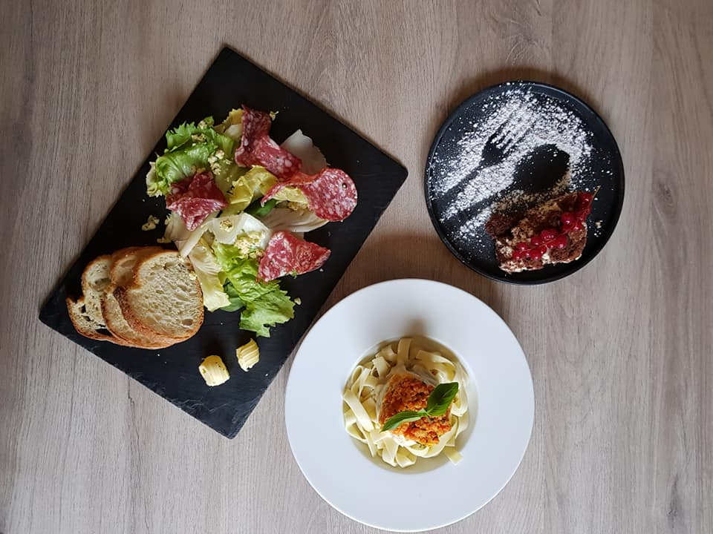 SEMAINE 6 |  |  |  |  |  | 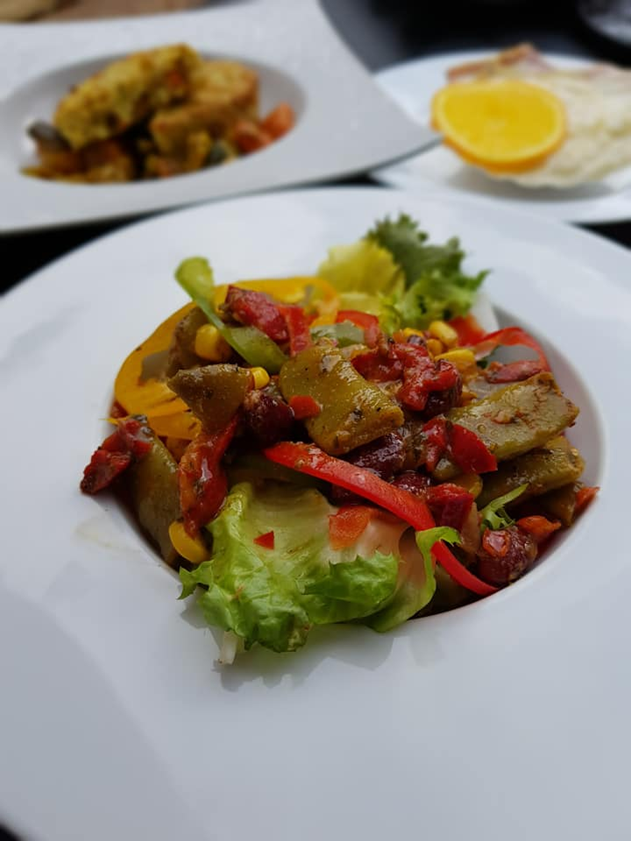
du 6 au 12 février 2023 |  |  | MENU GOURMET
Lundi | Mardi | Mercredi | Jeudi | Vendredi | Samedi | Dimanche
1900-01-06 | 1900-01-07 | 1900-01-08 | 1900-01-09 | 1900-01-10 | 1900-01-11 | 1900-01-12
Petit pain | Petit pain | Petit pain | Petit pain | Petit pain | Petit pain | Petit pain
Campagne | Campagne | Campagne | Campagne | Campagne | Campagne | Campagne
Timbale marine aux moules sauce béarnaise | Salade fermière | Perles marines au surimi crabe | Salade de filets de canette au balsamique | Terrine de foies de volaille confits au Cognac | Saucisson en brioche | Effiloché de raie froide sauce estragon
Filet mignon aux épices | Coq au vin de Tourraine | Ris d'agneau crémés | Confit de bœuf à l'ancienne | Sole en corolle sauce Normande | Blanquette de veau à l'ancienne | Cuisse de pintade au cidre
Tian aubergines, courgettes et tomates | Gratin de pomme de terre | Et ses petits légumes d'hiver | Pommes de terre grenailles | Beignets de salsifis et champignons | Riz basmati aux petits légumes | Flan d'épinard et tomate provençale
Gaufre de liège au caramel | Poire belle Hélène | Cheesecake mandarine | Salambo au kirsch | Entremet chocolat pistache | Salade de fruits exotiques | Macaroné vanille framboise

